Sheet1
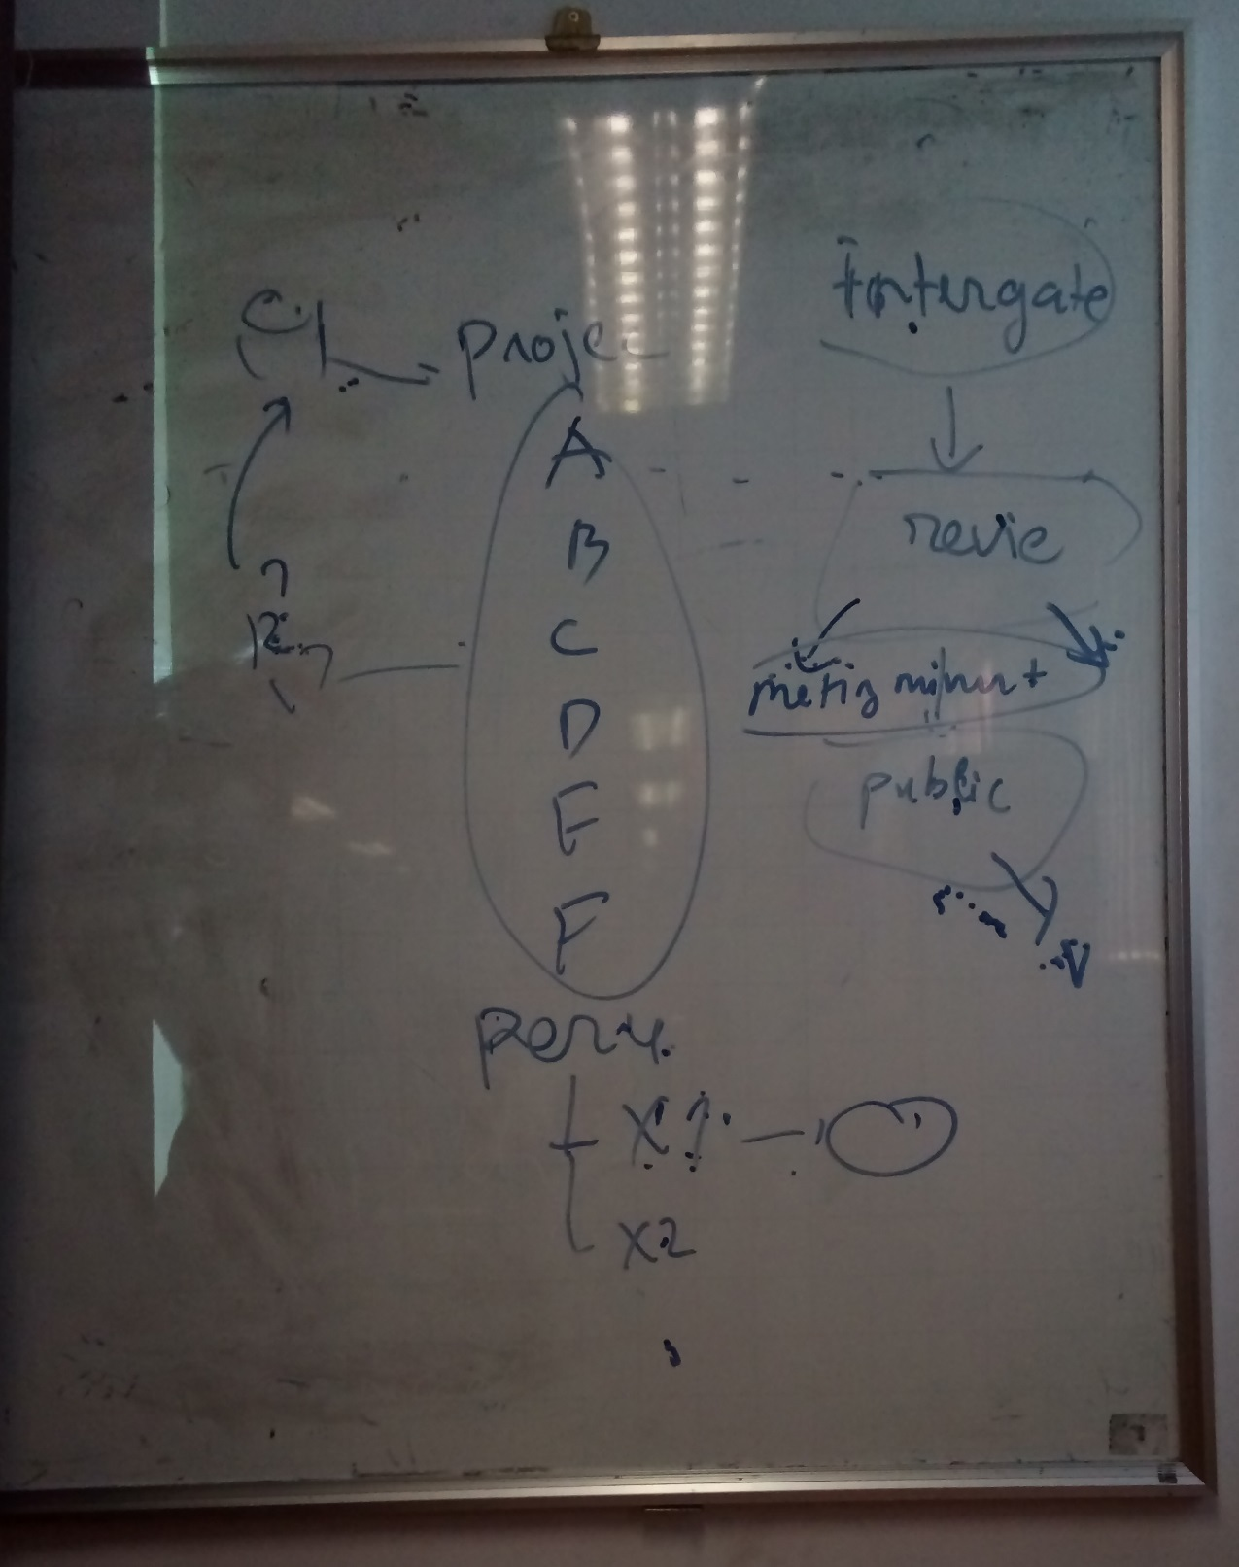
MEETING MINUTES

General information

Date |  | 13/05/2017 | Saturday | Attendees | Customer | Phung Bui Minh | buiminhphung@vanlanguni.edu.vn
Place |  | 701C |  |  | Mentor | Nam Vu The | vuthenam@gmail.com
Start time |  | 10h30 |  |  | Team leader | Van Phan Van | phanvann1307@gmail.com | 1269847942
End time |  | 13h00 |  |  | Team member | Nhuan Tran Phu | phunhuan1995@gmail.com | 938389121
Author |  | Son Hoang Thien |  |  | Team member | Tan Nhat Huynh | kityanhem@gmail.com | 1683164460
Type of meeting |  | Impermanent |  |  | Team member | Thang Nguyen Vu | moonyeu19@gmail.com | 904833837

 |  | Permanent |  |  | Team member | Qui Ngo Long | ngoqui31@gmail.com | 968868912
Agenda topic

Objectives |  | - Review the document for EOMP#1 - Report the progress of project

Conclusion |  | Có được nhận xét của mentor để cải thiện công việc trong dự án

Meeting Content
Stt | List |  |  |  |  | Action List |  |  | Conclude | Role | Deadline
1 | Software Development Flow (Process decision) |  |  |  |  | -Vẽ Process tổng (Incremental model). -Xác định Incremental từ phase nào.(sau phase Architectual). -Trong process phải có Role và input, output. -Phải xác định process cho dự án trước rồi mới lập project plan. |  |  |  | All member

2 | Documentation |  |  |  |  | -Lập Plan+ process cho từng phase. -Process cần input, output, Role. -Chuẩn bị Template cần có cho mỗi phase. -Chuẩn bị Change, Risk flow. |  |  |  | Quyen Nguyen, Son Hoang | 20/11/2016
3 | Incremental |  |  |  |  | -Lấy yêu cầu để xác định bao nhiêu Incremental |  |  |  | Tan Nguyen | 20/11/2016
4 | Configuration |  |  |  |  | -Cách thức quản lý và lưu trữ tài liệu. (ảnh dưới) -Cách thức quản lý và lưu trữ Source Code. -Lập process vè document control. Vd: các thành viên cùng lấy yêu cầu lưu thành file tên gì và lưu trữ ở đâu? Ai sẽ tổng hợp và public (Leader hay người được assign?) -Đặt tên file. vd: v0p1_YYYYMMDD. -Cách thức giao việc. |  |  |  | All member | 20/11/2016
5 | Mail |  |  |  |  | -Về phần khách hàng approve, để câu hỏi phía cuối thư là có góp ý gì không?. Mặc định không trả lời là approve. Lập gmail group (đóng ) chỉ cho khách hàng và mentor trao đổi gửi mail với nhóm. |  |  |  | All member | 20/11/2016
Next Meeting |  | Date |  |  |  | Start time | 13:00:00
 |  | Author |  |  |  | End time | 14:30:00
 |  | Place | 701C
Assigned Task |  |  |  |  |  | Responsible Member | Duration | Deadline

